2nd Step Install HID
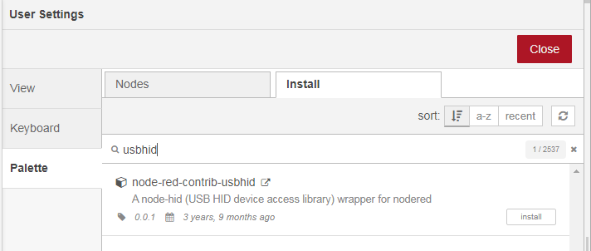
1) ติดตั้ง Library สำหรับ HID
cd .node-red
sudo npm install -g node-gyp
sudo apt install libusb-1.0-0 libusb-1.0-0-dev
sudo apt-get update
sudo apt-get install libudev-dev
sudo npm install node-hid --build-from-source --unsafe-perm
sudo mkdir -p /etc/udev/rules.d
sudo nano /etc/udev/rules.d/85-pure-data.rules SUBSYSTEM=="usb", GROUP="input", MODE="777"

กด Ctrl + x ---> y ---> Enter
sudo groupadd -f input
sudo gpasswd -a pi input

2) เปิด Node-red
node-red-start

3)ไปที่ Manage palete เพื่อ Install usbhid แล้วกด Install

3rd Step Import RFID Flow
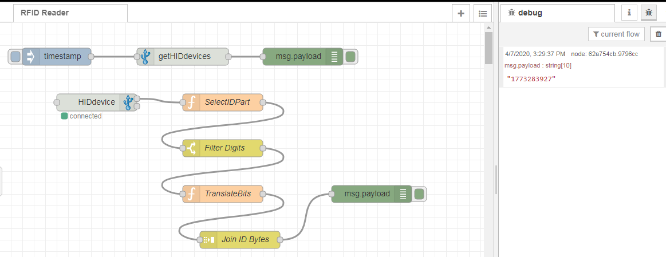
1) Import Flow ชื่อ HID_RFID
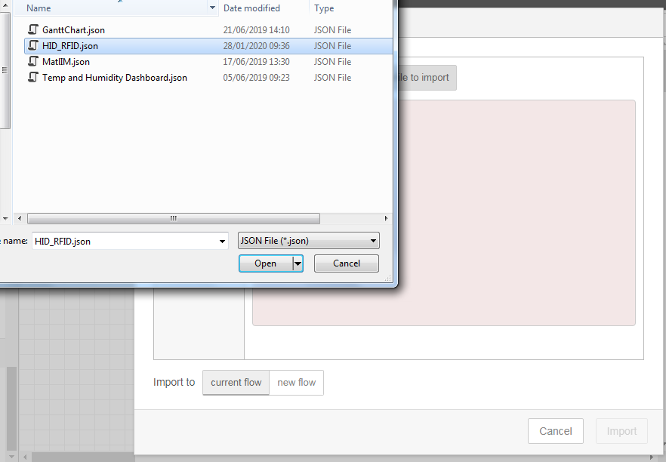

2) เสียบ RFID Reader ไปที่ Raspberry Pi แล้วสแกนบัตร

